Hárok2
Počet aplikácií dostupných v obchodoch pre smartfóny
Obdobie/Počet | iOS | Android | BlackBerry OS | Win 7 Phone
2009/6 | 50000 | 5000 | 1000 | 0
2010/3 | 170000 | 30000 | 5000 | 0
2010/10 | 285000 | 100000 | 10000 | 1000
Počet aplikácií dostupných v obchodoch pre smartfóny
2011/3 | 351000 | 250000 | 20000 | 9000
Subjektívne hodnotenie množstva aplikácií | Veľa | Veľa | Podpriemerne | Málo
 | Sčítanie | Odčítanie | Delenie
Operácie | 630000 | 115000 | 2

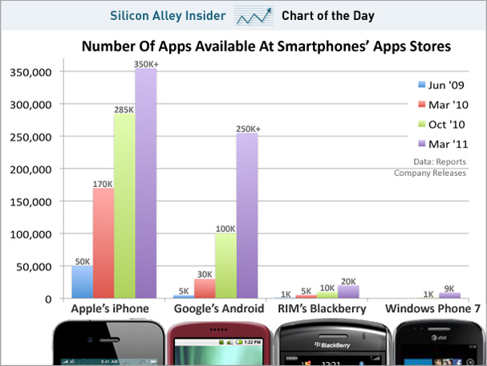

http://static4.businessinsider.com/image/4d77cf91cadcbb8933010000/chart-of-the-day-smartphone-apps-march-2011.jpg

Hárok3
Priemerný mesačný príjem vývojára pre konkrétnu platformu (v $)
Priemerný mesačný príjem vývojára pre konkrétnu platformu (v $)
Platforma | Mzda
BlackBerry | 1200
Windows Phone | 3600
Android | 4700
iOS | 5200
html5 | 2900
bada

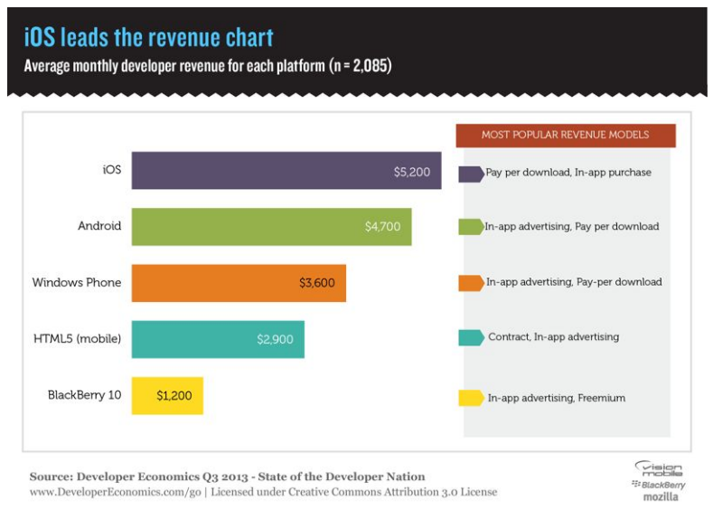

 |  | http://www.infoq.com/resource/news/2013/07/state-mobile-2013/en/resources/vm-2013-6.png

Hárok4
Predaj a tržba mobilných aplikácií
Predaje a tržba mobilných aplikácií (v $)
Rok | Predaj | Tržba
2009 | 2.5 | 4.2
2010 | 4.5 | 6.8
2013 | 21.6 | 29.5

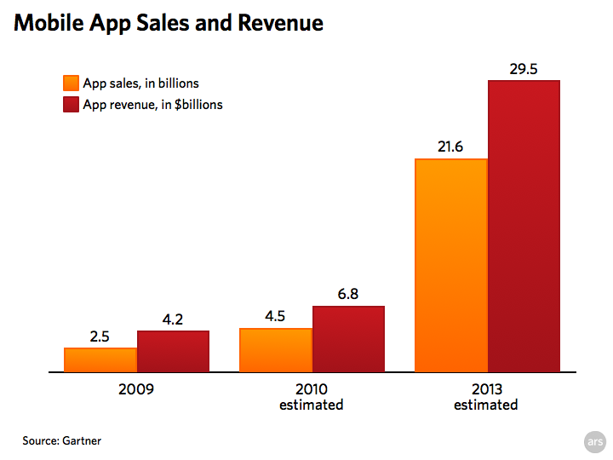

 |  |  | http://metatroninc.files.wordpress.com/2013/01/mobile_app_predictions-001.png

Hárok5
Priemerná mesačná spotreba používateľa za kúpu aplikácie (v $)

Priemerná mesačná spotreba používateľa za kúpu aplikácie (v $)
Platforma | iPhone | Android
Nástroje | 9.5 | 7.2
Zábava | 6.7 | 4.9
Hry | 4 | 1.9

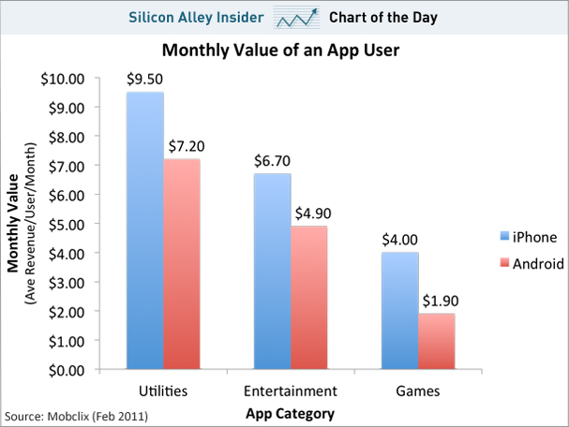

http://static3.businessinsider.com/image/4d52eda4ccd1d5745e140000/chart-of-the-day-iphone-android-revenue-per-user-feb-2011.jpg

